Reporte de Formatos
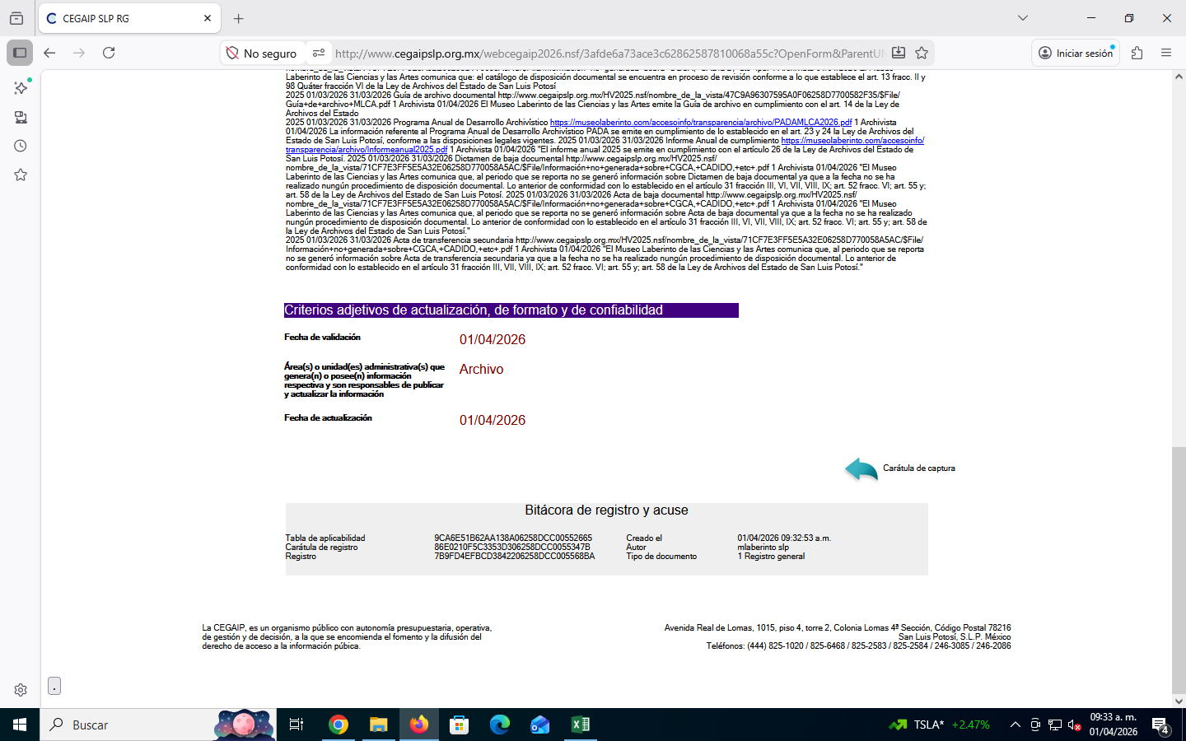
TÍTULO |  |  | NOMBRE CORTO |  |  | DESCRIPCIÓN
Cuadro general de clasificación archivística, Catálogo de disposición documental, Guía de archivo documental, Programa Anual de Desarrollo Archivístico, Informe Anual de cumplimiento, Actas y dictámenes de baja documental |  |  | 45c LGT_Art_70_Fr_XLV |  |  | Se publicarán los siguientes instrumentos de control y consulta archivística: Cuadro general de clasificación archivística, Catálogo de disposición documental, Inventarios documentales, Guía de archivo documental, Índice de expedientes clasificados como reservados, Programa Anual de Desarrollo Archivístico, Informe Anual de cumplimiento, Dictamen y acta de baja documental y transferencia secundaria u otros
Tabla Campos
Ejercicio | Fecha de inicio del periodo que se informa | Fecha de término del periodo que se informa | Instrumento archivístico (catálogo) | Hipervínculo a los documentos | Nombre completo de la(s) personas responsable(s) e integrante(s) del área de archivo, cargo y puesto Tabla_584624 | Área(s) responsable(s) que genera(n), posee(n), publica(n) y actualizan la información | Fecha de actualización | Nota
2026 | 2026-05-01 | 2026-05-31 | Cuadro general de clasificación archivística | http://www.cegaipslp.org.mx/HV2025.nsf/nombre_de_la_vista/8951757F990CA3FA06258CAC0072B567/$File/CGCA+MLCA+autorizado+2018.pdf | 1 | Archivista | 2026-06-02 | La información referente al Cuadro General de Clasificación Archivistica se emite en cumplimiento de lo establecido en el art. 13 frac. 1 la Ley de Archivos del Estado de San Luis Potosí, conforme a las disposiciones legales vigentes.
2026 | 2026-05-01 | 2026-05-31 | Catálogo de disposición documental | http://www.cegaipslp.org.mx/HV2025.nsf/nombre_de_la_vista/71CF7E3FF5E5A32E06258D770058A5AC/$File/Información+no+generada+sobre+CGCA,+CADIDO,+etc+.pdf | 1 | Archivista | 2026-06-02 | El Museo Laberinto de las Ciencias y las Artes comunica que: el catálogo de disposición documental se encuentra en proceso de revisión conforme a lo que establece el art. 13 fracc. II y 98 Quáter fracción VI de la Ley de Archivos del Estado de San Luis Potosí
2026 | 2026-05-01 | 2026-05-31 | Guía de archivo documental | http://www.cegaipslp.org.mx/HV2025.nsf/nombre_de_la_vista/47C9A96307595A0F06258D7700582F35/$File/Guía+de+archivo+MLCA.pdf | 1 | Archivista | 2026-06-02 | El Museo Laberinto de las Ciencias y las Artes emite la Guía de archivo en cumplimiento con el art. 14 de la Ley de Archivos del Estado
2026 | 2026-05-01 | 2026-05-31 | Programa Anual de Desarrollo Archivístico | https://museolaberinto.com/accesoinfo/transparencia/archivo/PADAMLCA2026.pdf | 1 | Archivista | 2026-06-02 | La información referente al Programa Anual de Desarrollo Archivístico PADA se emite en cumplimiento de lo establecido en el art. 23 y 24 la Ley de Archivos del Estado de San Luis Potosí, conforme a las disposiciones legales vigentes.
2026 | 2026-05-01 | 2026-05-31 | Informe Anual de cumplimiento | https://museolaberinto.com/accesoinfo/transparencia/archivo/Informeanual2025.pdf | 1 | Archivista | 2026-06-02 | El informe anual 2025 se emite en cumplimiento con el artículo 26 de la Ley de Archivos del Estado de San Luis Potosí.
2026 | 2026-05-01 | 2026-05-31 | Dictamen de baja documental | http://www.cegaipslp.org.mx/HV2025.nsf/nombre_de_la_vista/71CF7E3FF5E5A32E06258D770058A5AC/$File/Información+no+generada+sobre+CGCA,+CADIDO,+etc+.pdf | 1 | Archivista | 2026-06-02 | El Museo Laberinto de las Ciencias y las Artes comunica que, al periodo que se reporta no se generó información sobre Dictamen de baja documental ya que a la fecha no se ha realizado nungún procedimiento de disposición documental. Lo anterior de conformidad con lo establecido en el artículo 31 fracción III, VI, VII, VIII, IX; art. 52 fracc. VI; art. 55 y; art. 58 de la Ley de Archivos del Estado de San Luis Potosí.
2026 | 2026-05-01 | 2026-05-31 | Acta de baja documental | http://www.cegaipslp.org.mx/HV2025.nsf/nombre_de_la_vista/71CF7E3FF5E5A32E06258D770058A5AC/$File/Información+no+generada+sobre+CGCA,+CADIDO,+etc+.pdf | 1 | Archivista | 2026-06-02 | El Museo Laberinto de las Ciencias y las Artes comunica que, al periodo que se reporta no se generó información sobre Acta de baja documental ya que a la fecha no se ha realizado nungún procedimiento de disposición documental. Lo anterior de conformidad con lo establecido en el artículo 31 fracción III, VI, VII, VIII, IX; art. 52 fracc. VI; art. 55 y; art. 58 de la Ley de Archivos del Estado de San Luis Potosí.
2026 | 2026-05-01 | 2026-05-31 | Acta de transferencia secundaria | http://www.cegaipslp.org.mx/HV2025.nsf/nombre_de_la_vista/71CF7E3FF5E5A32E06258D770058A5AC/$File/Información+no+generada+sobre+CGCA,+CADIDO,+etc+.pdf | 1 | Archivista | 2026-06-02 | El Museo Laberinto de las Ciencias y las Artes comunica que, al periodo que se reporta no se generó información sobre Acta de transferencia secundaria ya que a la fecha no se ha realizado nungún procedimiento de disposición documental. Lo anterior de conformidad con lo establecido en el artículo 31 fracción III, VII, VIII, IX; art. 52 fracc. VI; art. 55 y; art. 58 de la Ley de Archivos del Estado de San Luis Potosí.

